List1
AKTUALIZOVANÝ STŘEDNĚDOBÝ ROZPOČTOVÝ VÝHLED OBCE KOVÁŇ NA ROK 2020
Schválen na zasedání zastupitelstva dne 15.7.2020
Vypracoval starosta obce Bohumil Moc a místostarostka Carmen Novotná

 | PŘÍJMY: | DAŇOVÉ | 1,915,249 Kč

 |  | NEDAŇOVÉ | 81,027 Kč

 | PŘIJATÉ TRANSFER |  | 247,112 Kč

 |  | CELKEM | 2,243,388 Kč

 |  | VÝDAJE | 2,442,908 Kč

 | Saldo (příjmy mínus výdaje) |  | -199,520 Kč

rozpočtový výhled je naplánován jako schodkový
Schodek bude čerpán z přebytků z let minulých .
Obec nemá dlouhodobé závazky a pohledávky
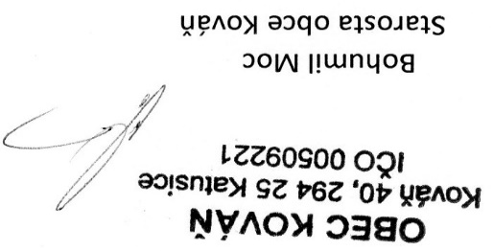

vyvěšeno 15.7.2020 |  |  | sejmuto 31.12.2020

